상품제안서
스릭슨 트라이 스피드 원형 3구 볼마커 칩 자석티세트 | 상품코드: F25673

 |  |  |  |  |  |  | 02-412-0044 | www.easy1.co.kr
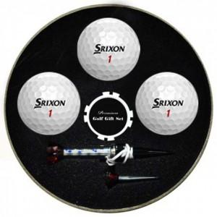

【상세/제작정보】

【인쇄/포장옵션】 | 실크 / 포장지포장

【공급단가】 | 수량 | 50~ | 100~ | 500~ | 1,000~ | 2,000~
*VAT별도 | 단가 | 15,620원 | 15,370원 | 15,000원 | 14,620원 | 14,370원

【상품 URL】 | https://dev.easy1.co.kr:443/src/goods_detail.php?gdno=25673

